イベント仕様
イベント仕様

候補取得・既存コードの表示
処理概要
 | 予約画面は描画の都度、業務DBから候補を取得する。性別・裁定請求書徴収・受給有無は名称を選ぶselectとして、年金種類は特定のコードに対応する名称を付けた5個のcheckboxとして表示する。既存予約から名称を復元する読取りと、画面候補を取得する読取りは別に行う。
処理手順
 | 1. 表示する予約モデルを用意する。
 | 1.1. | 初期表示とクリアでは空モデルを設定する。gender・claimStatus・hasBenefit・pensionTypeは空文字、年金5チェックとsixMonthCheckはfalseになる。登録成功後と削除成功後も空モデルを設定する。
 | 1.2. | 既存予約では本表のコードをコード表へLEFT JOINし、取得した名称をモデルへ設定する。結合結果の名称がNULLならsetterで空文字にする。年金5チェックと６ヶ月先確認は個別列をgetIntで読み、0以外をtrueとする。wasNullでNULLを区別しないため、個別列のNULLはfalseになる。
 | 1.3. | 予約が見つからず、店番と顧客番号を得られる場合は顧客基本表を読む。その性別コードはStringとして取得し、trim後にIntegerへ変換する。空欄・変換失敗はnullとし、別の業務接続で性別名称を照会する。コードがnullまたは該当行なしなら名称は空文字になる。これはフォームから受信する性別名称とは異なる入力境界である。
 | 2. 画面用候補を取得する。
 | 2.1. | Pension.jspは性別、裁定請求、受給有無、年金種類の順に取得する。各取得は別に業務接続を開くため、4一覧を一つのトランザクションの同時点で固定する処理ではない。途中で失敗すると、後続の候補取得と通常描画には進まない。
 | 2.2. | 各表をコード昇順で全件取得し、intのcodeとStringのlabelを持つCodeLookupItemにする。labelのNULLは空文字に変換する。停止値除外、名称検索、ページングは行わない。
 | 2.3. | 年金種類は全行をHashMap<Integer,String>へ格納する。画面はMapの列挙順を使わず、HTMLに記述された1、8、2、16、4の順で名称を参照する。候補SQLの取得順と画面の配置順は異なる。
 | 3. モデルと候補から選択状態を表示する。
 | 3.1. | 3個のselectには、JSPが先頭に空optionを追加する。通常候補のoptionは名称をvalueと表示文字の両方に使い、モデル名称とのJava文字列比較が一致する場合にselectedを出力する。値と表示文字はHTMLエスケープする。
 | 3.2. | 年金checkboxのcheckedは個別booleanから決める。名称Mapに指定キーがなくてもチェック項目は残り、名称が空表示になる。
 | 3.3. | 合成年金種類の名称と個別チェックは、異なる保存列から復元する。読込み時に再合成して両者を整合させたり、不整合を拒否したりする処理はない。
処理フロー
 | 入口は手順1で表示モデルを設定した状態である。取得済みのモデルと個別booleanは、その後の候補取得でも保持する。

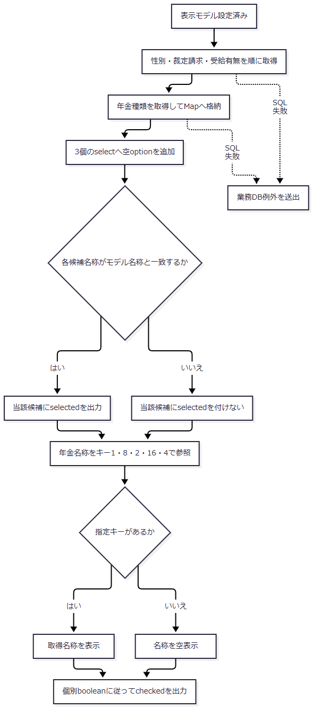

SQL・テーブル関連（ER図）
 | 次の図は予約取得SQLの参照関係であり、FK制約や業務上の多重度を表さない。Rの実体は年金1_LKまたは年金＿削除明細である。店名は同じ取得SQLに含まれる表示用の関連として併記する。

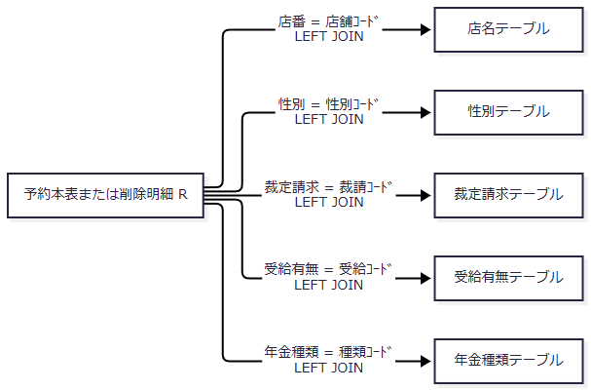

 | 収録DDLはコード表のコード列にPKを宣言するが、予約側からのFKは宣言していない。名称保存列がNOT NULLでも、LEFT JOINで参照先が見つからない場合の結合結果はNULLになり得る。
DB操作の詳細
 | 候補取得には次のSQLを使う。いずれもWHERE、検索パラメータ、取得件数上限はなく、コードと名称の全行を返す。
 | SELECT 性別ｺｰﾄﾞ AS CODE_VALUE, 性別 AS LABEL_VALUE FROM 性別テーブル ORDER BY 性別ｺｰﾄﾞ; SELECT 裁請ｺｰﾄﾞ AS CODE_VALUE, 裁定請求 AS LABEL_VALUE FROM 裁定請求テーブル ORDER BY 裁請ｺｰﾄﾞ; SELECT 受給ｺｰﾄﾞ AS CODE_VALUE, 受給有無 AS LABEL_VALUE FROM 受給有無テーブル ORDER BY 受給ｺｰﾄﾞ; SELECT 種類ｺｰﾄﾞ AS CODE_VALUE, 年金種類 AS LABEL_VALUE FROM 年金種類テーブル ORDER BY 種類ｺｰﾄﾞ;
 | 顧客基本表から得た性別コードの名称照会は、SELECT 性別 FROM 性別テーブル WHERE 性別ｺｰﾄﾞ = ?である。第1パラメータをsetIntで設定し、コードがnullなら照会しない。
 | 接続はNenkinDataSource.openConnection()で取得する。DataSourceの探索名はjdbc/RAROA_DB、java:comp/env/jdbc/RAROA_DBの順である。候補取得によるDB更新はなく、ResultSet・Statement・接続を終了時に閉じる。
結果・例外時の扱い
 | 候補が0件でも、サービスは空選択用データや固定候補を補充しない。selectにはJSPが追加する空optionが残り、年金種類の指定キーがなければ名称が空になる。停止状態を判定する条件もなく、登録されている行をその理由で取得対象から除外しない。
 | SQL失敗はNenkinDataAccessExceptionへ変換し、空一覧やローカル初期値に置き換えない。候補取得はJSP内で行うため、入力拒否後の再表示や保存commit後にも失敗し得る。共通ServletのAction実行catchはforwardより前で終了しており、JSP内の候補取得例外を同じcatchで共通エラーへ変換する契約にはなっていない。
登録・変更時のコード確定
処理概要
 | 登録・変更は、受信した3名称をコードへ逆引きし、年金5チェックから合成コードを求めて予約本表へ保存する。変更FLGと戻り値のAuditTypeは、トランザクション内の存在再確認で決定する。入力内容の差分有無による判定ではない。
処理手順
 | 1. 画面入口で要求値と保存対象を確認する。
 | 1.1. | PensionSaveActionは職員確認後に要求値をモデルへ取り込む。GENDER・CLAIM_STATUS・HAS_BENEFITはrequest.getParameterで得たStringをNULLから空文字へ変換してtrimする。年金5チェックと６ヶ月先確認は、要求値が厳密に1、または大文字小文字を区別しないtrue・onの場合だけtrueにする。判定前のtrimはなく、NULLやその他の文字列はfalseになる。通常のcheckbox送信値は1である。
 | 1.2. | POST・CSRF確認後、店番、フリガナ、電話番号、各日付、備考を検査する。3名称と年金5チェックに選択必須の検査はない。他の条件が成立すれば、空名称・年金全未選択で保存へ進める。
 | 1.3. | 入力検査が失敗した場合は現在キーの予約を照会し、存在有無を既存モードへ設定して、入力モデルとメッセージを保持する。この照会自体の例外を入力メッセージへ変換する個別catchはない。
 | 1.4. | 検査通過後、現在キーとORIGINALキーの予約を照会する。現在予約があり元予約と同じキーでない場合は、現在予約を表示して保存しない。現在予約がなく元予約がある場合は、キー変更を拒否して元予約を表示する。既存予約を変更する場合は職員権限も確認する。
 | 2. Repositoryで保存区分を決定する。
 | 2.1. | save(PensionReservation, Integer updatedBy)はモデルをコピーし、検索キーの正規化、電話番号・備考・日付の検査、データ更新日の設定を行う。この準備は保存メソッドのtryより前にあり、検証例外は同メソッドのrollback処理を通らない。
 | 2.2. | 業務接続を開いてautoCommitをfalseにし、店名照会後、ふりがな・電話番号で本表の存在を再確認する。存在すればUPDATE・変更FLG=1・戻り区分CHANGED、不在ならINSERT・変更FLG=0・戻り区分NEWを選ぶ。Actionの事前照会結果だけでは確定しない。
 | 3. 共通バインド処理で保存コードを確定する。
 | 3.1. | 性別名称を空文字化・trimし、空ならコードnullにする。非空なら名称の等価条件でコードを照会する。裁定請求名称と受給有無名称にも同じ変換を使う。この逆引きではNFKC変換や空白集約を行わない。
 | 3.2. | 年金5チェックの個別列へ1・0を設定し、trueの重み1・2・4・8・16を加算する。合計0なら合成コードはnullとし、コード表を照会しない。非0なら種類ｺｰﾄﾞで照会し、該当行がある場合に合計値を採用する。照会した名称をモデルへ代入する処理はなく、pensionType文字列も合成入力には使わない。
 | 3.3. | ６ヶ月先確認を独立した1・0として設定する。年金種類へは加算しない。変更FLGには手順2.2で決めた値を設定する。
 | 4. 更新を確定して画面へ戻す。
 | 4.1. | INSERTまたはUPDATEの件数が1件であることを確認し、commitする。UPDATEは共通28列を設定し、ふりがな・電話番号をWHEREに使う。比較版をWHEREへ付ける処理はない。
 | 4.2. | commit正常復帰後にNEWまたはCHANGEDを返す。Actionはこの戻り区分で表示を分けず、空モデルと「登録終了！」を設定して予約画面へ戻す。JSPは候補を再取得する。
処理フロー
 | サブフロー1の入口確認には手順1の検査を含む。拒否先のモデル・既存モードは直後の表のとおりであり、拒否理由を一つの固定状態へまとめない。サブフロー2・3は、サブフロー1のコード変換で使用する。
 | サブフロー1：保存区分と更新確定

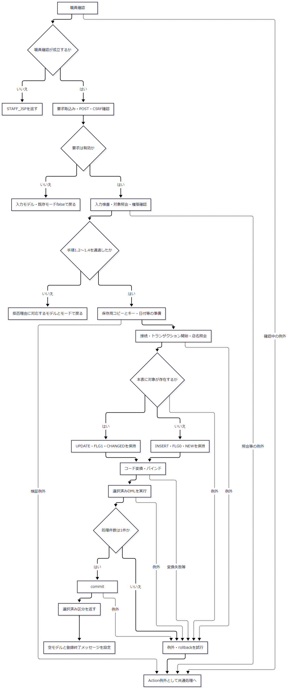

拒否・復帰条件 |  |  |  | 表示モデル |  |  | 既存モード |  |  | 保存
POST・CSRF不正 |  |  |  | 入力モデル |  |  | false |  |  | 行わない
入力検査不正 |  |  |  | 入力モデル |  |  | 現在キーの照会結果が存在する場合true |  |  | 行わない
現在予約があり元予約と同じキーでない |  |  |  | 現在予約 |  |  | true |  |  | 行わない
現在予約がなく元予約がある |  |  |  | 元予約 |  |  | true |  |  | 行わない
既存予約の変更権限不足 |  |  |  | 現在予約 |  |  | true |  |  | 行わない
保存正常復帰 |  |  |  | 空モデル |  |  | false |  |  | commit正常復帰済み

 | サブフロー2：名称からコードへの逆引き
 | 性別、裁定請求、受給有無で共用する。入口はモデル名称、出口はIntegerのコードまたは例外である。

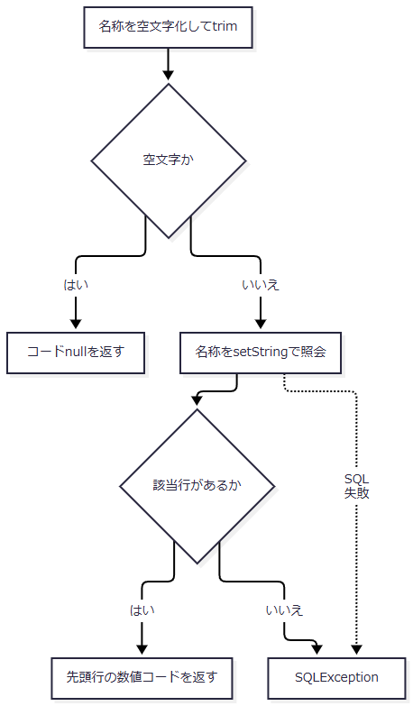

 | サブフロー3：年金種類の合成
 | 入口は5個のboolean、出口は合成コードまたは例外である。個別列の1・0と、選択済み変更FLG・戻り区分は保持する。

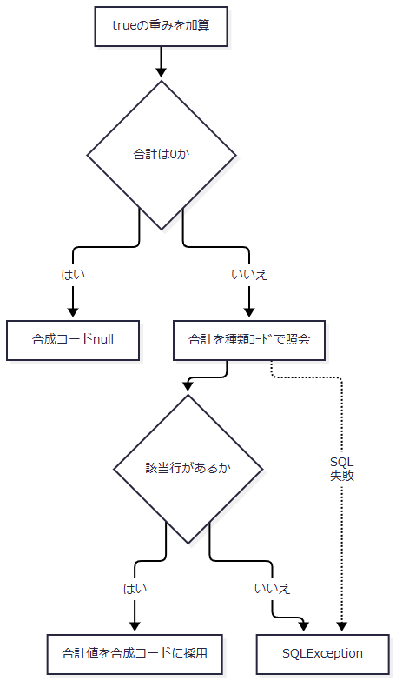

SQL・テーブル関連（ER図）
 | コード表への参照関係は「候補取得・既存コードの表示」の図と共通である。保存時は同じ業務接続でコード表をSELECTし、年金1_LKへINSERTまたはUPDATEする。コード表自体を登録・更新する処理は含まれない。
DB操作の詳細
 | 名称逆引きと年金種類の存在確認は次の条件で行う。名称照会はsetString、年金種類照会はsetIntを使い、JDBC呼出しにサイズ指定はない。
対象 |  |  | SELECT列 |  |  | FROM |  | WHERE |  |  | 第1パラメータ
性別 |  |  | 性別ｺｰﾄﾞ |  |  | 性別テーブル |  | 性別 = ? |  |  | trim後のgender、setString
裁定請求 |  |  | 裁請ｺｰﾄﾞ |  |  | 裁定請求テーブル |  | 裁定請求 = ? |  |  | trim後のclaimStatus、setString
受給有無 |  |  | 受給ｺｰﾄﾞ |  |  | 受給有無テーブル |  | 受給有無 = ? |  |  | trim後のhasBenefit、setString
年金種類 |  |  | 年金種類 |  |  | 年金種類テーブル |  | 種類ｺｰﾄﾞ = ? |  |  | 5チェックの合計、setInt

 | 名称逆引きにはORDER BYと複数件検査がなく、最初に得た行のコードを返す。収録DDLには名称の一意制約がないため、同名の複数コードから一意に選ぶ契約にはなっていない。数字に見える名称を受信しても、それを数値コードとして直接採用しない。
 | 本書対象の保存バインドは次のとおりである。年金種類の存在確認は第15番、裁定請求と受給有無の逆引きはそれぞれ第16番・第21番の設定時に行う。
パラメータ番号 |  |  |  |  | 保存列 |  |  |  | 設定値・JDBC呼出し
6 |  |  |  |  | 性別 |  |  |  | 名称逆引きのInteger。非NULLはsetInt、NULLはsetNullのTypes.INTEGER
10 |  |  |  |  | 種類：国民年金 |  |  |  | booleanに応じてsetIntで1・0
11 |  |  |  |  | 種類：厚生年金 |  |  |  | booleanに応じてsetIntで1・0
12 |  |  |  |  | 種類：共済年金 |  |  |  | booleanに応じてsetIntで1・0
13 |  |  |  |  | 種類：厚生年金基金 |  |  |  | booleanに応じてsetIntで1・0
14 |  |  |  |  | 種類：国民年金基金 |  |  |  | booleanに応じてsetIntで1・0
15 |  |  |  |  | 年金種類 |  |  |  | 合成コード。非NULLはsetInt、NULLはsetNullのTypes.INTEGER
16 |  |  |  |  | 裁定請求 |  |  |  | 名称逆引きのInteger。非NULLはsetInt、NULLはsetNullのTypes.INTEGER
21 |  |  |  |  | 受給有無 |  |  |  | 名称逆引きのInteger。非NULLはsetInt、NULLはsetNullのTypes.INTEGER
24 |  |  |  |  | データ更新日 |  |  |  | 保存準備で設定した当日、setDate
25 |  |  |  |  | 更新時間 |  |  |  | 保存処理で取得した時刻、共通setTime処理
26 |  |  |  |  | 更新者 |  |  |  | Actionが渡すログイン職員番号。非NULLはsetInt、NULLはsetNullのTypes.INTEGER
27 |  |  |  |  | ６ヶ月先確認 |  |  |  | booleanに応じてsetIntで1・0
28 |  |  |  |  | 変更FLG |  |  |  | INSERTは0、UPDATEは1、setInt
29・30 |  |  |  |  | UPDATEのWHERE |  |  |  | 29：ふりがなをsetString、30：電話番号をsetBigDecimal。INSERTには付かない

 | コード列のDB型がTINYINTでも、NULLバインドの型指定はTypes.INTEGERである。Java型とJDBC型からDB列のNULL可否を推測せず、補足説明のDDL属性と区別する。
結果・例外時の扱い
 | 非空名称の逆引き不成立と、非0の合成年金種類コード不在はSQLExceptionになる。保存メソッドのcatchはrollbackを試み、既存のNenkinDataAccessExceptionはそのまま、それ以外は業務DB例外へ変換して送出する。rollback失敗は元の例外を優先して抑制するため、例外が返ったことだけではrollback成功を保証しない。
 | 保存準備中の検証例外はRepositoryのtryより前から送出される。保存Actionには、これらを入力エラーへ戻す個別catchがないため、共通ServletのAction実行catchへ伝わる。共通側によるエラー属性と戻り先の設定後もforwardが残り、最終HTTP応答まで一律に成功する保証はない。
 | commit正常復帰と画面表示成功は別の段階である。保存後のJSP候補取得が失敗しても、確定済み保存を取り消す処理はない。commit自体が例外となった場合のDB確定状態は、例外だけから断定しない。
削除明細のコード再構成と削除区分
処理概要
 | 削除区分は、既存予約を年金＿削除明細へ追加し、本表から削除することで成立する。削除明細は、再取得した予約モデルを共通バインド処理へ渡して作成するため、名称復元とコード再逆引き、年金種類の再合成が介在する。変更FLGへDや2を設定する方式ではない。
処理手順
 | 1. 画面入口で対象と権限を確認する。
 | 1.1. | PensionDeleteActionは職員確認、要求モデル取込み、POST・CSRF確認、店番必須、フリガナ・電話番号の有無の順に確認する。
 | 1.2. | 現在キーとORIGINALキーの予約を照会する。現在予約がない場合、または元予約と同じキーでない場合は削除せず、入力値または既存値を表示する。その後、削除権限を確認する。
 | 1.3. | Repositoryへ渡す値は、フリガナ、電話番号、ログイン職員番号である。フォームで受信した性別・裁定請求・受給有無・年金チェックを、削除明細の内容として直接採用しない。
 | 2. Repositoryで対象を再取得する。
 | 2.1. | キーを正規化し、ふりがなが空または電話番号の数値が得られなければ、接続前にfalseを返す。
 | 2.2. | 業務接続でトランザクションを開始し、本表をキーで再取得する。不在ならrollbackが正常に終わった後にfalseを返す。Actionの事前確認後に対象が消えた場合も、この分岐になり得る。
 | 3. コードを再構成して削除を確定する。
 | 3.1. | 再取得したモデルのデータ更新日を当日にする。性別・裁定請求・受給有無はLEFT JOINで得た名称から再逆引きし、年金種類は個別列から復元した5チェックで再合成する。変換条件は登録・変更と共通である。
 | 3.2. | 年金＿削除明細へ共通28列を追加する。更新時間と更新者は今回の削除処理の値、変更FLGはnullにする。追加件数が1件でなければ例外とする。
 | 3.3. | 本表をふりがな・電話番号で削除し、削除件数が1件であることを確認する。明細追加と本表削除を同じトランザクションでcommitし、正常復帰後にtrueを返す。
 | 4. 戻り値から画面状態を設定する。
 | 4.1. | trueなら空モデルと「削除終了！」を設定する。falseなら入力モデルを保持し、既存モードをtrueにして「削除対象が見つかりません。」を設定する。予約画面へ戻ると候補を再取得する。
処理フロー
 | サブフロー1：画面入口の確認
 | 拒否先の表示状態は図の後の表に示す。照会例外を入力拒否と同じ結果へ置き換えない。

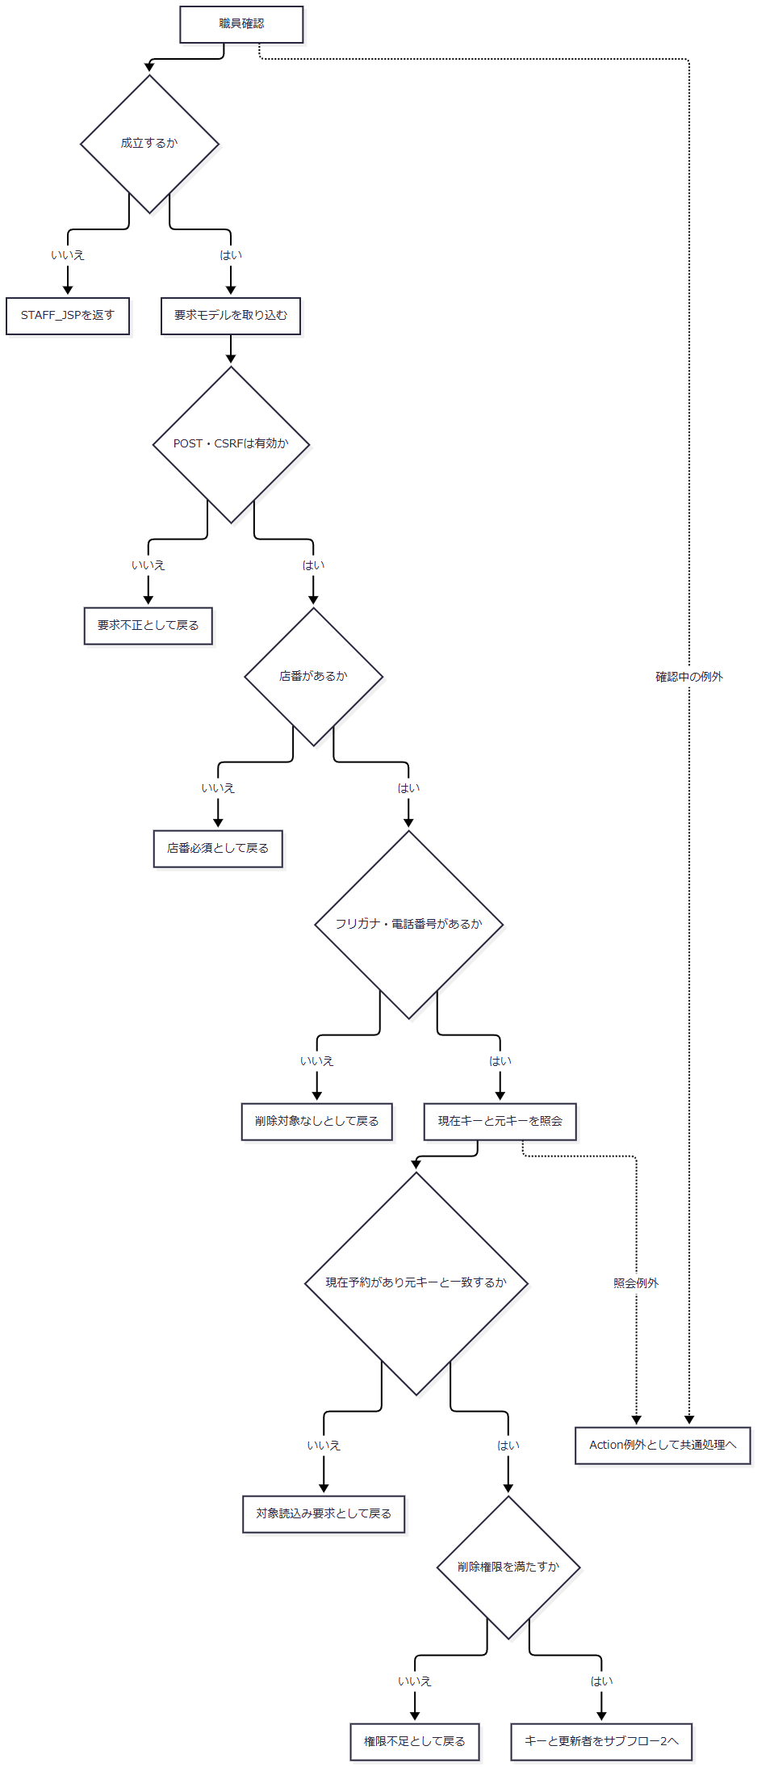

復帰条件 |  |  |  |  | 表示モデル |  |  |  | 既存モード
POST・CSRF不正 |  |  |  |  | 入力モデル |  |  |  | false
店番なし |  |  |  |  | 入力モデル |  |  |  | true
フリガナまたは電話番号なし |  |  |  |  | 入力モデル |  |  |  | false
現在予約なし |  |  |  |  | 入力モデル |  |  |  | false
現在予約はあるが元キーと不一致 |  |  |  |  | 現在予約 |  |  |  | true
削除権限不足 |  |  |  |  | 現在予約 |  |  |  | true
Repositoryがfalseを返す |  |  |  |  | 入力モデル |  |  |  | true
Repositoryがtrueを返す |  |  |  |  | 空モデル |  |  |  | false

 | サブフロー2：削除明細と本表削除の確定
 | 入口は削除キーと更新者である。コード再変換には前イベントの名称逆引き・年金種類合成の分岐を使う。

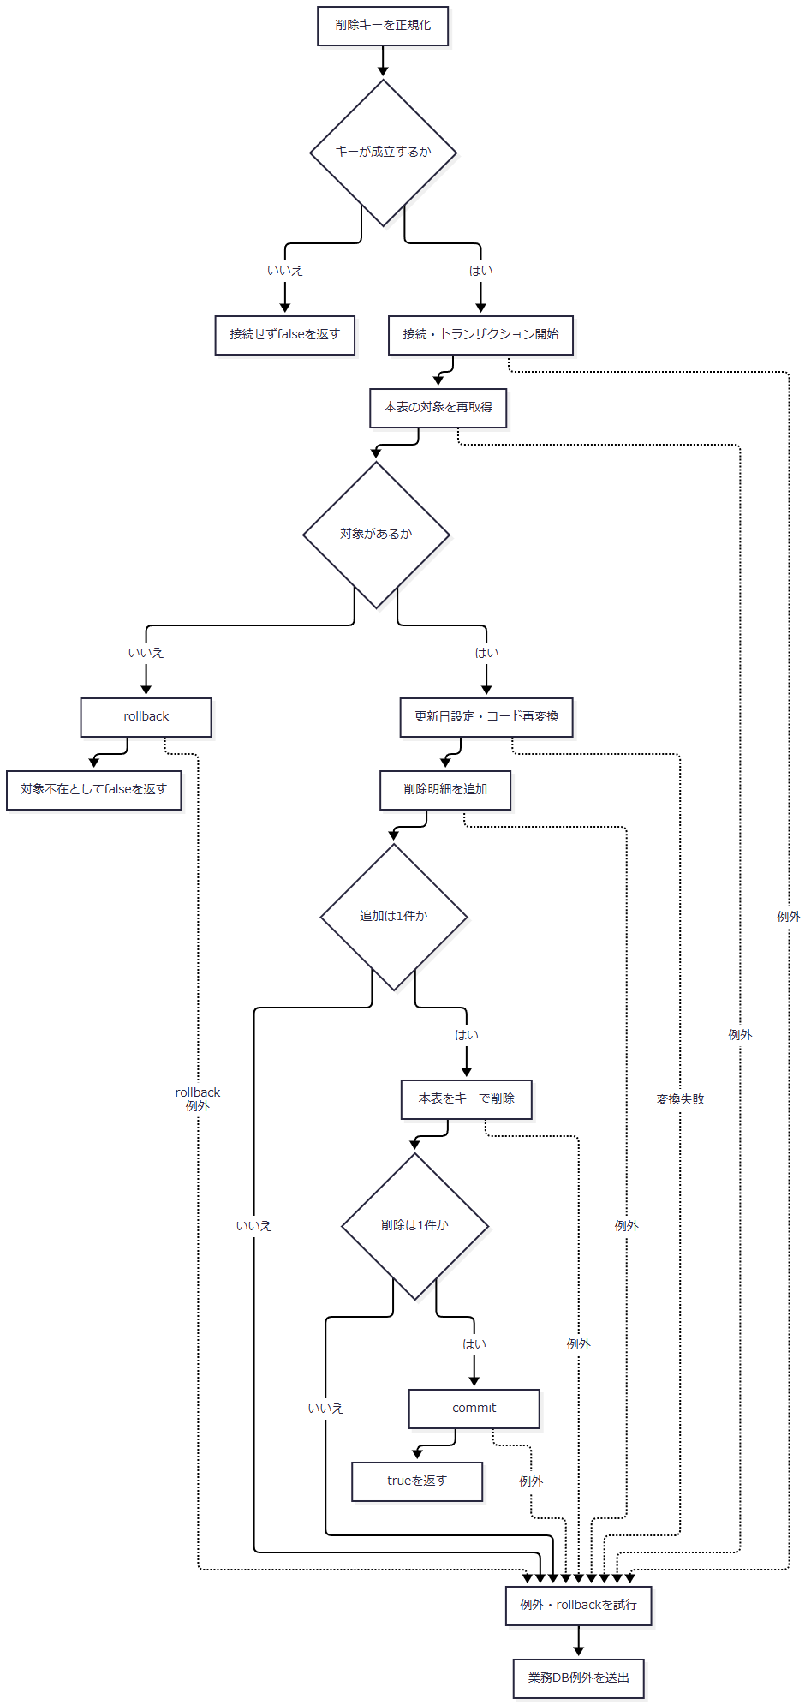

SQL・テーブル関連（ER図）
 | 予約再取得は、最初のイベントに示した店名・4コード表へのLEFT JOINを使用する。削除明細への移送は物理行の直接複写ではない。

DB操作の詳細
 | 対象再取得は予約の共通SELECT列とLEFT JOINに、R.ふりがな = ? AND R.電話番号 = ?を付ける。第1パラメータはsetStringのふりがな、第2パラメータはsetBigDecimalの電話番号である。ORDER BYと複数件検査はなく、最初の予約をモデル化する。
 | 削除明細のINSERT列・バインド順は保存と共通である。ただし第28パラメータの変更FLGをsetNullのTypes.INTEGERにする。名称逆引きと年金種類の存在確認も保存と同じSQLを使う。
 | 本表削除はDELETE FROM 年金1_LK WHERE ふりがな = ? AND 電話番号 = ?である。setString、setBigDecimalの順で設定する。コード表を更新・削除するSQLはない。
結果・例外時の扱い
 | コード表の参照先が欠けて名称が空になった場合、削除明細には元の物理コードを保持せずNULLを設定し得る。年金種類も元の合成コードを複写せず、個別チェックから算出し直す。元の合成コードと個別列が不整合なら、削除明細の合成コードが本表値と同じになる保証はない。
 | 非空名称の逆引き不成立、非0の合成コード不在、追加・削除件数不正は例外となる。catchでrollbackを試みて業務DB例外を送出する。不在分岐で明示的に呼ぶrollbackが失敗した場合も、false正常復帰ではなく例外経路へ進む。
 | trueはcommit後の戻り値であり、N・C・DをDBへ保存した結果ではない。rollback失敗、commit例外、commit後の描画失敗による確定境界は、登録・変更と同じく区別する。
日次・月次での抽出区分適用
処理概要
 | 日次・月次は期間の決定方法を、新規分・変更分・削除分は取得元と変更FLG条件を決める。職員指定は更新者の検索条件であり、これらとは独立する。複数区分の処理順はNEW、CHANGED、DELETEDに固定される。
 | 期間入力の必須検査は、日付正規化前のNULL・trim後空に対して行う。正規化後の非空は再検査しないため、画面上の「指定した1日」「開始日から終了日」という説明にかかわらず、全角空白だけの要求値から期間述語が欠ける経路がある。
処理手順
 | 1. Actionで入口と要求値を確定する。
 | 1.1. | 画面はFUNCTION_ID=nenkin、VIEW_ID=Batchを送信する。日次ボタンはCOMMAND_ID=Daily、月次ボタンはMonthlyとし、共通ServletのAction名組立てによりBatchDailyAction、BatchMonthlyActionへ接続する。
 | 1.2. | Actionは職員確認後、新しいBatchViewBeanへ要求値を取り込み、POST・CSRF、出力区分、職員番号の順に確認する。文字列はNULLを空文字化してtrimし、出力3チェックは共通のisCheckedでbooleanへ変換する。
 | 1.3. | 出力区分は一つ以上を要求する。各項目単独の必須ではない。職員番号は空欄なら通過し、非空なら8桁以内のASCII数字を要求する。通常ActionはALLを拒否する。
 | 1.4. | 要求DTOへ、選択された入口のDAILYまたはMONTHLYを設定する。要求DTOのrunMode初期値はDAILYだが、通常Actionは明示的に上書きする。
 | 2. サービスで期間と更新者条件を決める。
 | 2.1. | 要求DTOがnull、出力区分が全false、runModeがnullの場合は拒否する。日付はrequiredDateで正規化前のNULL・trim後空を拒否し、その後DateUtil.toIsoDateへ渡す。
 | 2.2. | DateUtilはNFKC正規化とtrimを行い、結果が空なら空文字を返す。Javaのtrimだけでは残る全角空白は、この段階で空になる。requiredDateには戻り値の非空再検査がない。空にならない不正日付はIllegalArgumentExceptionとなる。
 | 2.3. | 日次は正規化結果dayを開始・終了の両方へ設定する。有効日ならその日を含む両端の条件になる。dayが空なら両端とも空のままRepositoryへ渡り、両方の期間述語が付かない。
 | 2.4. | 月次は開始・終了を順に必須検査・正規化し、from.compareTo(to) > 0だけを拒否する。有効日同士なら終了日が開始日より前の場合に拒否し、同日は許容する。同じ暦月、月初・月末への一致は検査しない。正規化後の空文字も比較対象になるため、実効条件は次表のとおりとなる。
実行区分 |  |  | 正規化後の開始・対象日 |  |  | 正規化後の終了日 |  | サービスの結果 |  |  | Repositoryの期間述語
日次 |  |  | 有効日 |  |  | 同じ有効日 |  | 通過 |  |  | 下限・上限の両方
日次 |  |  | 空文字 |  |  | 同じ空文字 |  | 通過 |  |  | 両方なし
月次 |  |  | 有効日 |  |  | 開始日以後の有効日 |  | 通過。同日も許容 |  |  | 下限・上限の両方
月次 |  |  | 有効日 |  |  | 開始日より前の有効日 |  | 大小比較で拒否 |  |  | 検索しない
月次 |  |  | 空文字 |  |  | 有効日 |  | 比較を通過 |  |  | 上限のみ
月次 |  |  | 有効日 |  |  | 空文字 |  | 非空開始文字列が空終了文字列を超えるため拒否 |  |  | 検索しない
月次 |  |  | 空文字 |  |  | 空文字 |  | 比較結果が0となり通過 |  |  | 両方なし

 | 表の空文字は、正規化前の必須検査を通過した値から生じる。NULL、通常の空文字、trimで空になる空白は、これより前に拒否される。期間述語がなくても、区分条件と指定時の更新者条件は保持する。
 | 2.5. | 職員番号をIntegerのupdatedByへ変換する。空欄はnullで更新者条件を付けない。サービス単体ではALLもnullにするが、通常画面の許容値ではない。数字の0はIntegerの0となり、更新者=0で検索する。
 | 3. 削除明細を整理する。
 | 3.1. | サービスはDELETE_CUTOFF_DATEのtrim後が空なら整理を呼ばない。非空ならRepositoryへ渡す。RepositoryはoptionalDateで日付を正規化し、結果が空なら接続前に0を返す。全角空白だけの基準日は、この早期復帰に該当する。
 | 3.2. | 正規化後も非空の有効日であれば、削除明細のデータ更新日が基準日以下の行を削除する。更新者条件や選択した出力区分の条件は付けない。新規分だけを選んだ場合も整理対象になる。
 | 3.3. | DB整理は独立した接続・トランザクションでcommitする。後続の抽出・生成失敗によって同時にrollbackしない。基準日正規化の入力例外はDB接続とRepositoryのtryより前で生じる。
 | 4. 選択区分を順に抽出・生成する。
 | 4.1. | NEWは本表の変更FLG=0、CHANGEDは本表の変更FLG=1、DELETEDは削除明細を検索する。削除分には変更FLG条件を付けない。正規化後に非空である日付条件と、非NULLのupdatedByだけを追加する。
 | 4.2. | 各結果に呼出し時のAuditType、対象行のデータ更新日・更新時間・更新者を設定する。auditIdは検索ごとに1から付けるメモリ上の連番である。
 | 4.3. | 0件の区分は条件に対応するメッセージを追加し、ファイルを作らず次へ進む。明細があれば追加ソート、行変換、Workbook生成を行い、当該ファイルの名称・内容・件数を保持する。
 | 5. 生成ファイル数から応答を組み立てる。
 | 5.1. | 0ファイルなら空ファイル名、Excel用Content-Type、空byte配列、区分別メッセージを返す。Actionはメッセージを空白区切りで連結し、入力Beanを保持してBatch.jspへ戻す。
 | 5.2. | 1ファイルなら実際に生成した区分のExcel名・内容を返す。複数ファイルなら日次または月次のZIPを返す。選択数ではなく、生成できたファイル数で決める。
 | 5.3. | 内容がある場合、Actionはダウンロード応答を書いて戻り値CSVを返し、通常のJSP forwardを抑止する。CSVは共通処理への制御値であり、生成ファイル形式を表さない。
処理フロー
 | サブフロー1：Actionの入口確認
 | 入口はDailyまたはMonthlyの要求である。要求を取り込んだ後の拒否では入力Beanを保持する。正常出口からは入口に対応するrunModeと入力値をサブフロー2へ渡す。

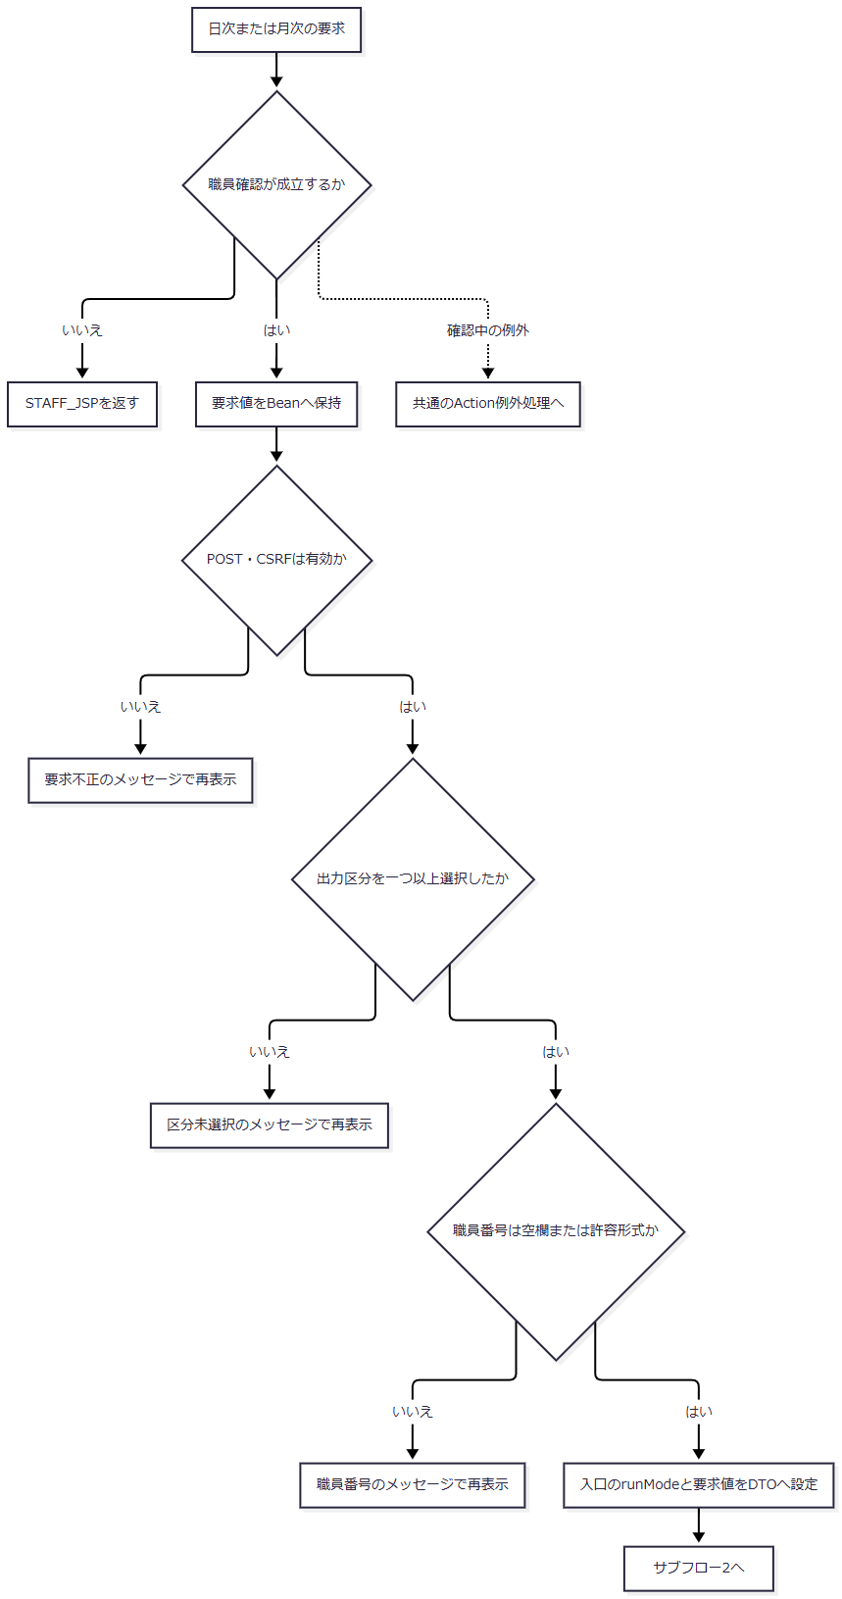

 | サブフロー2：正規化後の期間決定
 | 手順2の組合せ表と同じ条件で分岐する。月次の比較は正規化後の文字列比較であり、空文字も比較対象に含む。正常出口では空の有無を含めたfrom・toとupdatedByを保持する。

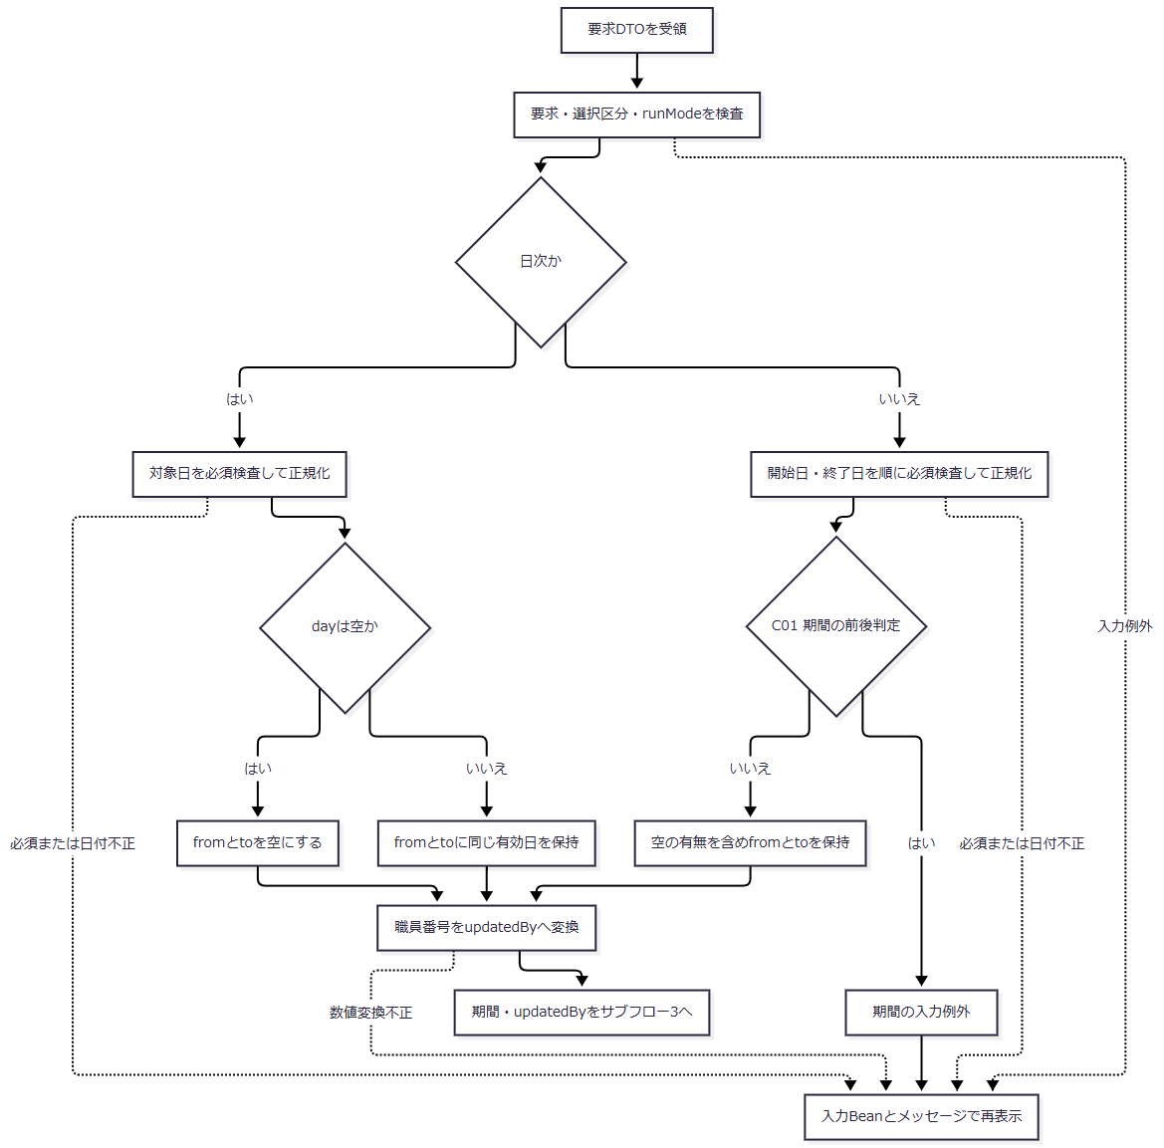

条件ID |  |  |  | 元の式・判定条件 |  |  | はいの分岐先 |  |  | いいえの分岐先
C01 |  |  |  | from.compareTo(to) > 0。正規化後のfromとtoを文字列として比較する。空文字も比較対象とし、比較結果が正なら「はい」、0または負なら「いいえ」とする。 |  |  | R「期間の入力例外」からU「入力Beanとメッセージで再表示」へ進む。 |  |  | J「空の有無を含めfromとtoを保持」からK「職員番号をupdatedByへ変換」へ進む。

 | サブフロー3：削除整理の呼出しと早期復帰
 | 入口では期間・updatedBy・選択区分・runMode・整理基準日を引き継ぐ。整理を呼ばない経路、Repositoryが0を返す経路、DB整理をcommitする経路は区別する。いずれも正常時は条件を保持してサブフロー4へ進む。

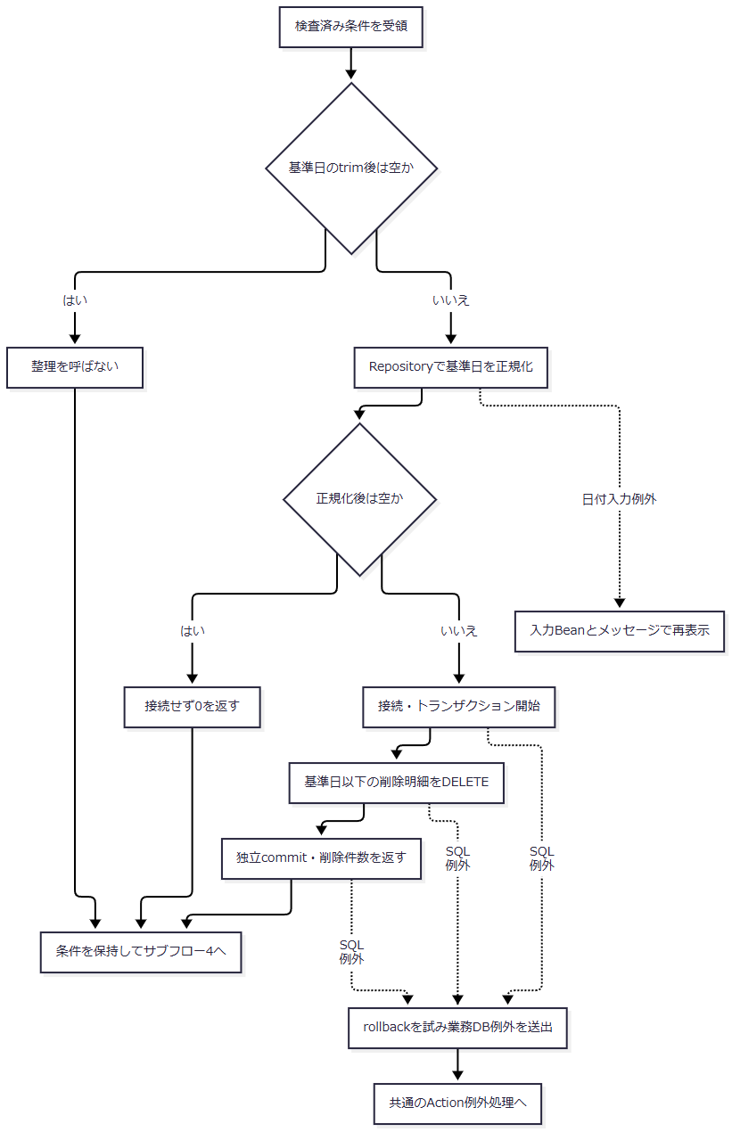

 | サブフロー4：区分別検索と生成
 | 各検索の期間述語は、手順2の実効条件に従う。正常出口は生成済みファイルの一覧とメッセージであり、0件だった区分のために既存ファイルの識別情報を上書きしない。

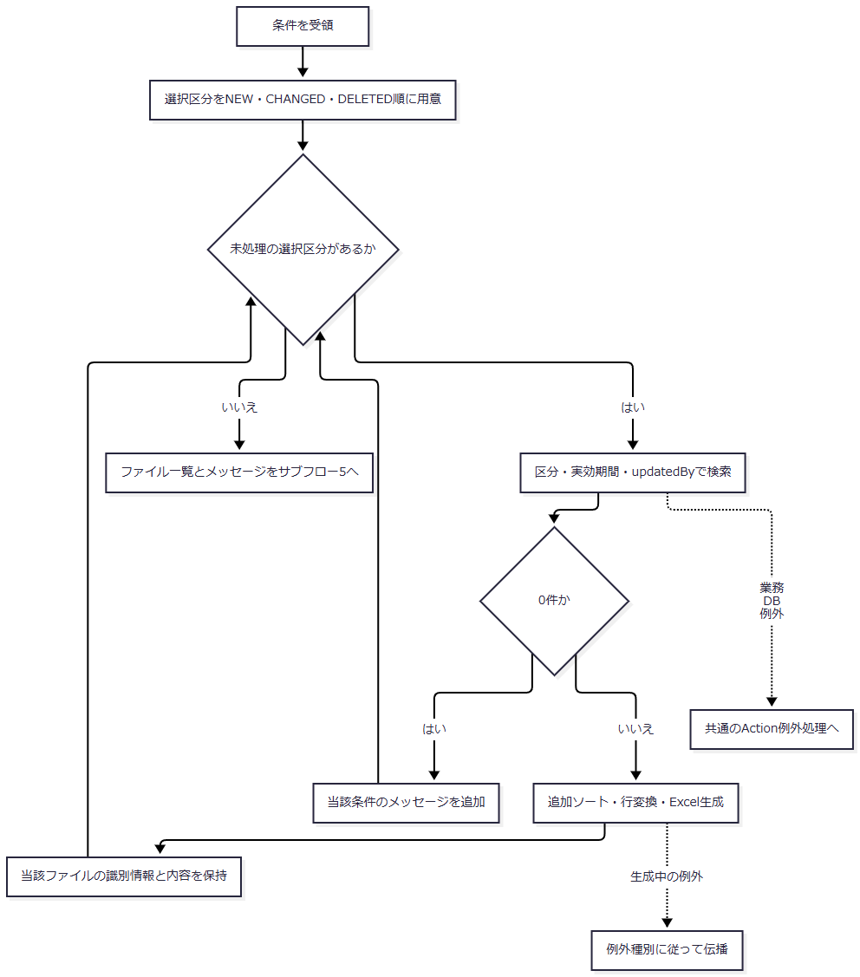

 | サブフロー5：生成数と応答
 | 0件メッセージと生成ファイル一覧を保持して分岐する。送信・生成中の例外は、後述のcatch範囲に従って扱う。

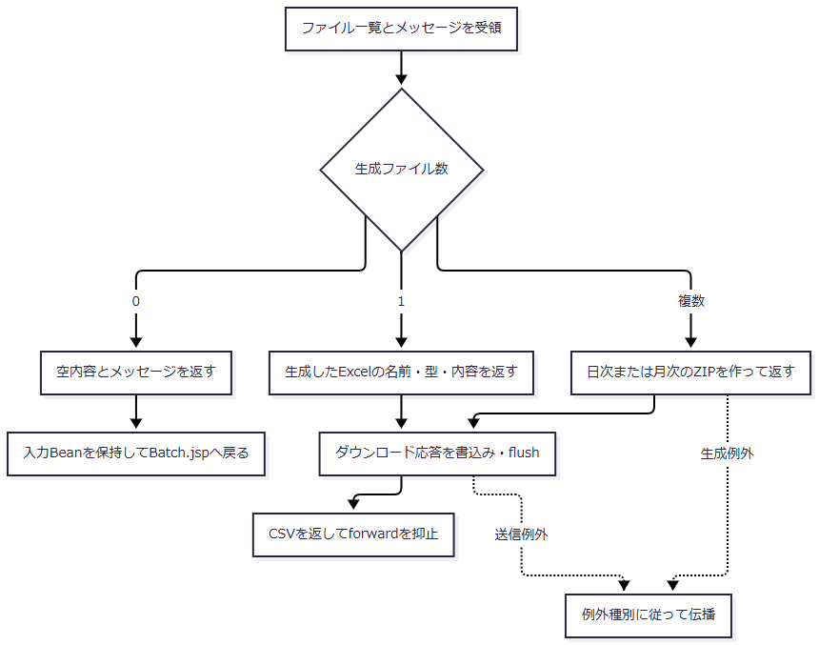

SQL・テーブル関連（ER図）
 | 区分による取得元と条件は次のとおりである。名称復元には最初のイベントに示した店名・4コード表へのLEFT JOINを使用する。

 | 削除明細整理は年金＿削除明細だけを対象とするDELETEである。他表との関連や出力区分による従属削除を追加する処理ではない。
DB操作の詳細
 | findAuditRecords(type, dateFrom, dateTo, updatedBy)はtypeがnullなら接続前にIllegalArgumentExceptionとする。日付はoptionalDateで正規化した後、非空の場合だけWHEREとバインドを追加する。通常の日次・月次入口でも正規化後の空文字が到達し得るため、両端の期間条件が必ず付く保証はない。
 | SELECTは予約共通列に、R.データ更新日をAUDIT_DATE、R.更新時間をAUDIT_TIME、R.更新者をUPDATED_BYとして追加する。
条件・順序 |  |  |  |  | SQLへの反映 |  |  |  | JDBCバインド
基本条件 |  |  |  |  | WHERE 1 = 1 |  |  |  | パラメータなし
NEW |  |  |  |  | 対象は年金1_LK、AND R.変更FLG = ? |  |  |  | 先頭にsetIntで0
CHANGED |  |  |  |  | 対象は年金1_LK、AND R.変更FLG = ? |  |  |  | 先頭にsetIntで1
DELETED |  |  |  |  | 対象は年金＿削除明細、変更FLG条件なし |  |  |  | 変更FLGのパラメータなし
正規化後の開始日が非空 |  |  |  |  | AND R.データ更新日 >= ? |  |  |  | 変更FLGの後に、存在する場合だけsetDate
正規化後の終了日が非空 |  |  |  |  | AND R.データ更新日 <= ? |  |  |  | 開始日条件の後に、存在する場合だけsetDate
updatedByが非NULL |  |  |  |  | AND R.更新者 = ? |  |  |  | 存在する日付条件の後にsetInt
取得順 |  |  |  |  | ORDER BY R.データ更新日, R.更新時間, R.店番, R.顧客番号 |  |  |  | すべて昇順。パラメータなし

 | 省略する条件はパラメータ自体を追加しない。NULL日付を比較値としてバインドする方式ではない。日次で両端が空の場合や月次で両端が空の場合は、区分条件と指定時の更新者条件による検索になる。月次の開始だけが空なら上限だけで検索する。明示された取得件数上限、ページング、クエリー取消処理はない。
 | 削除整理SQLはDELETE FROM 年金＿削除明細 WHERE データ更新日 <= ?で、第1パラメータをsetDateする。正規化後の基準日が空ならこのSQLを用意せず、接続もcommitも行わない。非空の有効日なら更新者・出力区分条件を付けずに削除し、削除件数を返す。
 | 抽出結果のauditTypeは検索引数をそのまま設定する。auditIdは検索ごとの連番である。本表の変更FLGがNULLまたは0・1以外なら新規・変更の等価条件に該当せず、削除分へ自動振分けする条件もない。
結果・例外時の扱い
 | Actionでの要求不正、区分未選択、職員番号不正は、サービスを呼ばずに入力Beanとメッセージを設定して戻る。サービス呼出し、結果処理、ダウンロード書込みを囲むtryでIllegalArgumentExceptionが生じた場合も、同じActionのcatchが入力Beanへ例外メッセージを設定してBatch.jspへ戻す。業務DB例外やそれ以外の生成・送信例外はこのcatchの対象ではなく、共通ServletのAction実行catchへ伝わる。
 | 再表示ではBeanに取り込んだ入力を保持する。日付欄はHtmlUtil.formatWesternDateで表示変換し、解析できない値は元の文字列を返してHTMLエスケープする。サービスで求めた正規化値をBeanへ書き戻す処理ではないため、正規化後に空になった入力と、再表示用Beanに残る元の値を区別する。
 | 区分別の0件は業務DB例外ではなく、その区分のファイルを生成せずメッセージを追加する結果である。メッセージは次の形で作り、「区分名」を新規・変更・削除に置き換える。
実行区分 |  |  |  |  | 職員指定 |  |  |  | 0件メッセージ
日次 |  |  |  |  | あり |  |  |  | 入力した担当者の【区分名分（日次）】の該当明細はありませんでした
日次 |  |  |  |  | なし |  |  |  | 入力年月日の【区分名分（日次）】の該当明細はありませんでした
月次 |  |  |  |  | あり |  |  |  | 入力した担当者の【区分名分（月次）】の該当明細はありませんでした
月次 |  |  |  |  | なし |  |  |  | 入力年月の【区分名分（月次）】の該当明細はありませんでした

 | 0ファイル時はActionがメッセージを画面表示する。1ファイル時はExcelを直接返し、結果に残る他区分の0件メッセージをActionが画面へ再表示する経路には進まない。複数ファイルのZIPでは、メッセージがあれば「出力結果.txt」へ格納する。
 | 整理commit後に抽出・生成が失敗しても、整理済みデータを復元しない。一方、整理基準日が正規化後空となって0を返した経路では、整理によるDB更新自体がない。
 | ダウンロード応答はreset、Content-Type・Content-Disposition・長さの設定、write、flushの順に進む。送信開始後の失敗では、入力再表示や共通エラー画面が利用者へ届くことを保証しない。flush正常復帰から利用者の受領完了も確定しない。

